表
 | 別紙様式第６号の２
 | ※医療機関の方がすべて記入してください。

千葉市指定難病療養費証明書（医療保険用）

 |  |  |  |  |  |  |  |  |  |  |  |  | 受給者番号
※裏面の注意事項及び記載例を確認のうえ、ご記入ください。
※レセプト単位毎に１行でご記入ください。 |  |  |  |  |  |  |  |  |  |  |  |  | 患者氏名
※以下に当てはまる場合は、備考欄に詳細をご記入ください。
・難病以外の公費該当がある場合
・高額療養費の適用等で患者から徴収した指定難病分の金額が通常の計算と金額が異なる場合
診療 年月 |  | 診療 区分 |  |  |  | 自己 負担 割合 | 健康保険の適用 区分 | 1か月の総 診療日数 |  | 1か月の総 保険点数 |  | 高額療養費 の適用状況 |  |  |  | 患者から領収した指定難病に係る負担金額 |  | 備考

 |  |  |  |  |  |  |  | 上記のうち有効期間内かつ指定難病に係る診療日数 |  | 上記のうち有効期間内かつ指定難病に係る保険点数

 |  |  |  |  |  | １割 | ア ・ イ |  |  |  |  | 有 ・ 無
 | 年 | □ | 医科 | □ | 入院 | ・ | ウ・ エ ・オ |  | 日 |  | 点 | 【自己負担限度額】
 |  |  |  | □ | 外来 | ２割 | Ⅰ ・ Ⅱ
 | 月 | □ | 歯科 | □ | 調剤 | ・ | Ⅲ ・ Ⅳ
 |  |  |  |  |  | ３割 | Ⅴ ・ Ⅵ |  | 日 |  | 点 |  |  |  | 円 |  | 円
 |  |  |  |  |  | １割 | ア ・ イ |  |  |  |  | 有 ・ 無
 | 年 | □ | 医科 | □ | 入院 | ・ | ウ・ エ ・オ |  | 日 |  | 点 | 【自己負担限度額】
 |  |  |  | □ | 外来 | ２割 | Ⅰ ・ Ⅱ
 | 月 | □ | 歯科 | □ | 調剤 | ・ | Ⅲ ・ Ⅳ
 |  |  |  |  |  | ３割 | Ⅴ ・ Ⅵ |  | 日 |  | 点 |  |  |  | 円 |  | 円
 |  |  |  |  |  | １割 | ア ・ イ |  |  |  |  | 有 ・ 無
 | 年 | □ | 医科 | □ | 入院 | ・ | ウ・ エ ・オ |  | 日 |  | 点 | 【自己負担限度額】
 |  |  |  | □ | 外来 | ２割 | Ⅰ ・ Ⅱ
 | 月 | □ | 歯科 | □ | 調剤 | ・ | Ⅲ ・ Ⅳ
 |  |  |  |  |  | ３割 | Ⅴ ・ Ⅵ |  | 日 |  | 点 |  |  |  | 円 |  | 円
 |  |  |  |  |  | １割 | ア ・ イ |  |  |  |  | 有 ・ 無
 | 年 | □ | 医科 | □ | 入院 | ・ | ウ・ エ ・オ |  | 日 |  | 点 | 【自己負担限度額】
 |  |  |  | □ | 外来 | ２割 | Ⅰ ・ Ⅱ
 | 月 | □ | 歯科 | □ | 調剤 | ・ | Ⅲ ・ Ⅳ
 |  |  |  |  |  | ３割 | Ⅴ ・ Ⅵ |  | 日 |  | 点 |  |  |  | 円 |  | 円
 |  |  |  |  |  | １割 | ア ・ イ |  |  |  |  | 有 ・ 無
 | 年 | □ | 医科 | □ | 入院 | ・ | ウ・ エ ・オ |  | 日 |  | 点 | 【自己負担限度額】
 |  |  |  | □ | 外来 | ２割 | Ⅰ ・ Ⅱ
 | 月 | □ | 歯科 | □ | 調剤 | ・ | Ⅲ ・ Ⅳ
 |  |  |  |  |  | ３割 | Ⅴ ・ Ⅵ |  | 日 |  | 点 |  |  |  | 円 |  | 円
 |  |  |  |  |  | １割 | ア ・ イ |  |  |  |  | 有 ・ 無
 | 年 | □ | 医科 | □ | 入院 | ・ | ウ・ エ ・オ |  | 日 |  | 点 | 【自己負担限度額】
 |  |  |  | □ | 外来 | ２割 | Ⅰ ・ Ⅱ
 | 月 | □ | 歯科 | □ | 調剤 | ・ | Ⅲ ・ Ⅳ
 |  |  |  |  |  | ３割 | Ⅴ ・ Ⅵ |  | 日 |  | 点 |  |  |  | 円 |  | 円

上記のとおり証明します。 なお、記載した診療等について、国民健康保険団体連合会及び社会保険診療報酬支払基金を通して当該難病公費を併用したレセプト請求をしておらず、今後も行いません。
年 月 日
指定医療機関名 |  |  |  |  |  |  |  |  |  |  |  |  |  | 所属部署名
所在地 |  |  |  |  |  |  |  |  |  |  |  |  |  | 担当者
㊞
代表者氏名 |  |  |  |  |  |  |  |  |  |  |  |  |  | 電話番号
処方箋発行医療機関名（※調剤薬局の場合）

裏（注意事項及び記載例）
【注意事項及び記載例】

注意事項
・本証明書は特定医療費（指定難病）受給者証の記載された病名及び当該疾病に付随して発生する傷病に対する医療に係る費用を確認するものです。 必ず受給者証に記載された病名と有効期間を確認のうえ、記入してください。
・同一月内で公費併用レセプト（法別５４）で請求した医療費がある場合、当該医療費についてはこの証明書での償還はできませんので注意してください。
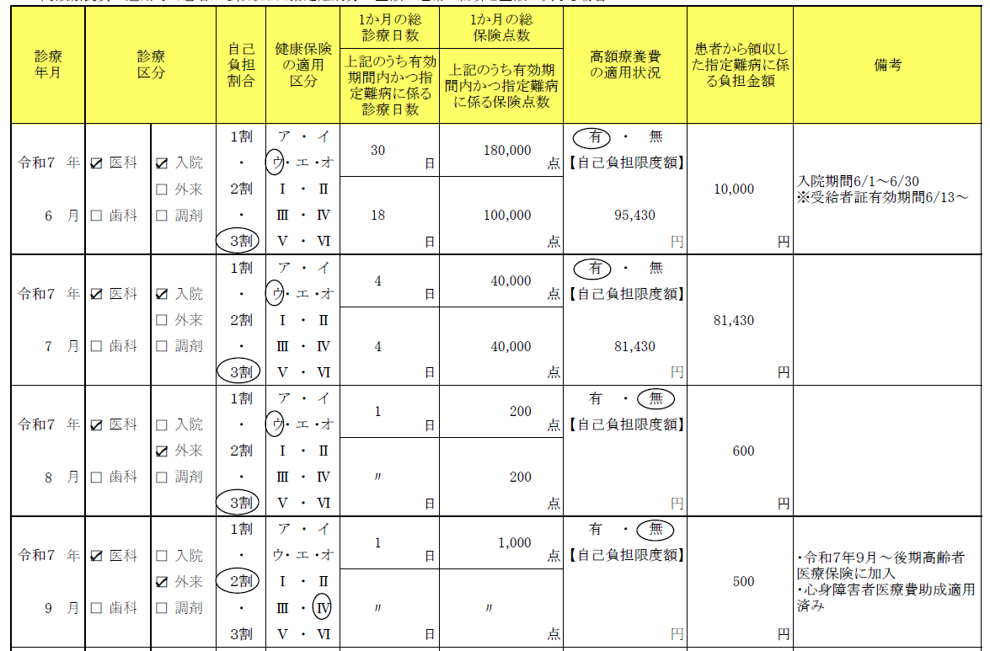
２
３
４
・５４公費併用で請求しているレセプトについては、原則この様式での証明ができません。 自己負担上限額の変更に伴う過払い分の払い戻しの場合は、上限額管理手帳のコピーが証明の代わりとなりますので、この様式での証明は不要です。受給者から依頼があった場合は、その旨をお伝えください。 上限額管理手帳の紛失等により証明を依頼されて、この様式にて証明いただく場合は、必ず備考欄に５４公費にて請求済みである旨を記載してください。
記載例

１

①１行につき請求明細書（レセプト）単位で記入してください。
②該当月に係る負担金額が高額療養費に到達している場合（難病公費外の医療を含める）は「有」に丸をつけ、自己負担限度額を記入してください。
高額療養費が適用されない場合は「無」に丸をつけ、自己負担限度額は空欄としてください。
③保険適用外の費用（差額ベッド代、文書料等）は対象外です。
④難病以外の公費負担医療による給付（心身障害者医療費助成等）を受けた場合は、備考欄にその旨を記入してください。 また、患者から徴収した金額が異なる場合はその理由を必ず記入してください。

必ずすべて記載し、医療機関又は代表者氏名の印を押印してください。
なお、本証明書を訂正する場合は、訂正箇所を二重線で末梢し、ここに押印したものと同じものを訂正印として押印してください（修正テープ・砂消し等の使用は不可）。

＜ 事 例：入院途中から受給者証の有効期間が発生している場合の記入方法 ＞
入院の途中から指定難病受給者となった場合は、有効期間開始前の費用と開始日以降の費用を分けて考えます（日数による按分計算は行なわないでください）。
この際、備考欄には必ず同月内の全体の入院期間を記入してください。
（入院開始日から退院日までの自己負担額）－（有効期間開始前の自己負担額）＝（有効期間内の自己負担額）
↑「患者から領収した指定難病に係る負担金額」に記入する額
※「患者から領収した～負担金額」が高額療養費算定基準額（以下、「基準額」という。）を超える場合は基準額を記入してください。
また、有効期間開始前の自己負担額が基準額を超えた場合は「患者から領収した～負担金額」が０円となり、償還払いの対象外となります。
（例）
（入院開始日から退院日までの自己負担額） － （有効期間開始前の自己負担額） ＝ （有効期間内の自己負担額）
80,100円＋（800,000円＋1,000,000円－267,000円）×0.01 － 80,100円＋（800,000円－267,000円）×0.01 ＝ 10,000円

適用区分ウの高額療養費算定基準額
→80,100円＋（総医療費－267,000円）×1%
［多数該当の場合は44,400円]

・6/13から有効期間開始
・負担割合：3割
健康保険上の適用区分：ウ

95,430円
85,430円

